38
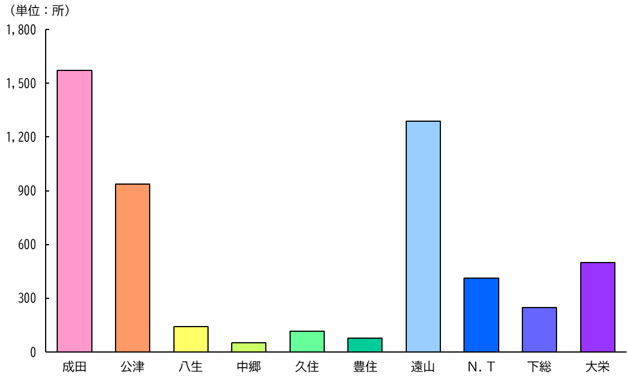
９ 事業所数と従業者数
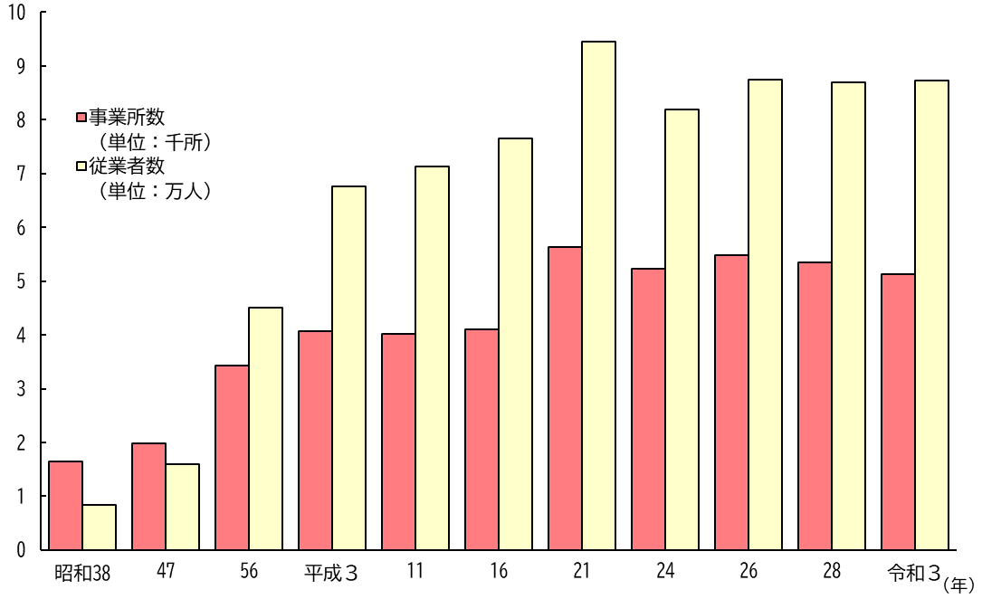

（注）事業所及び従業者数には公務を含まない。

１０ 地区別事業所数 （令和３年６月１日現在）

